1GD-FR-0020
 |  |  |  |  |  | PROCESO DE GESTIÓN DOCUMENTAL |  |  |  |  |  |  |  |  | POLICÍA NACIONAL
Código:1GD-FR-0020
Fecha: 04/07/2018 |  |  |  |  |  | DIAGNÓSTICO INTEGRAL PARA LOS ARCHIVOS DE LA POLICÍA NACIONAL
Versión: 0

CIUDAD: Bogotá D.C. |  |  |  |  |  |  |  |  | FECHA ELABORACIÓN DEL DIAGNÓSTICO |  |  |  |  |  |  | 2 |  | 9 |  |  | 2020
RESPONSABLE DEL DILIGENCIAMIENTO: YEISON PALOMINO GRISALES
A. IDENTIFICACIÓN
CÓDIGO Y NOMBRE DE LA UNIDAD: 4.14.2 Escuela de Postgrados de Policía "Miguel Antonio Leras Pizarro"
FECHA DE CREACIÓN DE LA UNIDAD: 02 de Noviembre de 1993 |  |  |  |  |  |  |  |  | ACTO ADMINISTRATIVO DE CREACIÓN DE LA UNIDAD: Decreto 2203
DIRECCIÓN DE LA UNIDAD: Avenida Boyaca No 142 a 55 |  |  |  |  |  |  |  |  | ACTO ADMINISTRATIVO VIGENTE DE LA UNIDAD: Resolución 04171 del 15 Novienbre 2011
CORREO ELECTRÓNICO DE LA UNIDAD: espol.direc@policia.gov.co |  |  |  |  |  |  |  |  | TELÉFONO: 5159000 EXT 20532 |  |  |  |  |  |  |  | IP: 20532
A.1 DIRECTOR, COMANDANTE O JEFE DE LA UNIDAD:
NOMBRE: |  | RUBBY SHIRLEY AGUILAR VILLANUEVA
GRADO: |  | Coronel
CARGO: |  | Director Escuela de Postgrados de Policia Encargada
TIEMPO EN EL CARGO: |  |  | Seis meses
A.2 ADMINISTRACIÓN DEL ARCHIVO
Jefe Grupo de Gestión Documental
NOMBRES Y APELLIDOS: YEISON PALOMINO GRISALES |  |  |  |  |  |  |  |  | CAPACITACIÓN O CURSOS EN GESTIÓN DOCUMENTAL Y ARCHIVÍSTICA
GRADO: Intendente |  |  |  |  |  |  |  |  | 1 | CURSO ADMINISTRACIÓN DOCUMENTAL EN EL ENTORNO LABORAL
CARGO: Jefe Gestión Documental ESPOL |  |  |  |  |  |  |  |  | 2 | CURSO ORGANIZACION DOCUMENTAL DE ARCHIVOS DE GESTION
TIEMPO EN EL PROCESO DE GESTIÓN DOCUMENTAL (5 Años, 5 Meses) |  |  |  |  |  |  |  |  | 3 | CURSO FUNDAMENTOS BÁSICOS DE GESTIÓN DOCUMENTAL
TIEMPO EN LA INSTITUCIÓN (17 Años, 0 Meses) |  |  |  |  |  |  |  |  | 4 | CURSO ORGANIZACION DOCUMENTAL
CORREO INSTITUCIONAL yeison.palomino@correo.policia.gov.co |  |  |  |  |  |  |  |  | 5 | CURSO LEGISLACION DOCUMENTAL
No. CELULAR : 3133657197 |  |  |  |  |  |  |  |  | 6 | SEMINARIO DE GESTION DOCUMENTAL
:No IP DE LA OFICINA Y/O GRUPO : 5159000 IP 20532 |  |  |  |  |  |  |  |  | 7 | SEMINARIO DE ARCHIVO Y MEMORIA HISTÓRICA
CONDICIÓN MÉDICO LABORAL : APTO |  |  |  |  |  |  |  |  | 8 | SEMINARIO GRAMATICA REDACCION Y ORTOGRAFIA
Funciones del Jefe Grupo de Gestión Documental
1 | 1. Supervisar el trámite en las ventanillas únicas de la documentación oficial a través de mecanismos para que se garantice el manejo expedito y controlado de la correspondencia.
2 | 2. Verificar el cumplimiento a los lineamientos del proceso de gestión documental, respecto al control de registros para que se ejecuten las directrices y regulaciones de los entes competentes.
3 | 3. Supervisar la ejecución del procedimiento archivo central con el fin de garantizar la disponibilidad e integridad de los activos de información para la consulta.
4 | 4. Proyectar las modificaciones o actualizaciones de las tablas de retención documental cuando se requiera, para el trámite respectivo ante el comité de archivo de la unidad.
Responsable Archivo Central
NOMBRES Y APELLIDOS: GUILLERMO JAIR ISAZA SALGADO |  |  |  |  |  |  |  |  | CAPACITACIÓN O CURSOS EN GESTIÓN DOCUMENTAL Y ARCHIVÍSTICA
GRADO: Subintendente |  |  |  |  |  |  |  |  | 1 | SEMINARIO SISTEMA NACIONAL DE ARCHIVOS BALANCE Y PERSPECTIVAS
CARGO: Responsable de Archivo Central |  |  |  |  |  |  |  |  | 2 | CURSO ADMINISTRACION DOCUMENTAL EN EL ENTORNO LABORAL
TIEMPO EN EL PROCESO DE GESTIÓN DOCUMENTAL (8 Año, 5 Meses) |  |  |  |  |  |  |  |  | 3 | CURSO COMUNICACION Y ATENCION AL CIUDADANO
TIEMPO EN LA INSTITUCIÓN (14 Años, 5 Meses) |  |  |  |  |  |  |  |  | 4 | CURSO MANEJO BASICO DE HERRAMIENTAS OFIMATICAS I
CORREO INSTITUCIONAL guillermo.isaza@correo.policia.gov.co |  |  |  |  |  |  |  |  | 5 | CURSO GESTION DE LA CALIDAD
No. CELULAR : 3105816303 |  |  |  |  |  |  |  |  | 6 | SEMINARIO DE ATENCION Y SERVICIO AL CIUDADANOS
:No IP DE LA OFICINA Y/O GRUPO : 5159000 IP 20532 |  |  |  |  |  |  |  |  | 7 | SEMINARIO DE ARCHIVO Y MEMORIA HISTÓRICA
CONDICIÓN MÉDICO LABORAL : APTO |  |  |  |  |  |  |  |  | 8
Funciones del Responsable Archivo Central
1 | Revisar los parámetros establecidos en gestión documental con el fin de garantizar los niveles de seguridad y confidencialidad de la información.
2 | Llevar el control de la entrada y salida de documentos que se encuentren bajo su responsabilidad siguiendo los procedimientos establecidos con el fin de prevenir la pérdida de información.
3 | Revisar los conceptos técnicos sobre gestión documental emitidos por el grupo con el fin de que cumplan con las directrices de la Institución y estatal.
TALENTO HUMANO
GRADO | APELLIDOS Y NOMBRES |  |  |  | CÉDULA | CARGO ACTUAL | No. De Celular | TIEMPO DE SERVICIO EN LA UNIDAD |  |  | TIEMPO EN EL PROCESO DE GESTIÓN DOCUMENTAL |  |  | NIVEL ACADÉMICO |  |  |  |  | CONDICIÓN MÉDICO LABORAL
 |  |  |  |  |  |  |  | Años | Meses | Días | Años | Meses | Días
IT. | PALOMINO GRISALES YEISON |  |  |  | 14012213 | Jefe Gestión Documental | 3133657197 | 7 | 4 | 28 | 2 | 0 | 18 | Tecnico |  |  |  |  | Apto
SI | ISAZA SALGADO JAIR GUILLERMO |  |  |  | 1049925568 | Responsable Archivo Central | 3105816303 | 14 | 5 | 0 | 8 | 5 | 14 | Tecnico |  |  |  |  | Apto
PT | DIEGO LEONARDO GARCIA GOMEZ |  |  |  | 80817841 | Estafeta | 3204176469 | 11 | 8 | 10 | 2 | 2 | 15 | Tecnico |  |  |  |  | Apto
PT | ALVAREZ FLOREZ WILBERT MERARDO |  |  |  | 80740827 | Radicador | 3118067855 | 5 | 8 | 10 | 4 | 7 | 26 | Tecnico |  |  |  |  | No apto con reubicación laboral
APA10 | FANNY LUCERO RAMÍREZ NOVOA |  |  |  | 52520624 | Auxiliar para Apoyo de Seguridad | 3142149542 | 6 | 10 | 20 | 0 | 9 | 0 | Bachiller |  |  |  |  | Apto
A.3 NIVEL Y TIPO DE ARCHIVO
NIVEL DE LA UNIDAD |  |  |  |  | Asesor |  | Control |  | Operativo |  |  |  | Administrativo |  |  |  |  | Docente
 |  |  |  |  |  |  |  |  |  |  |  |  |  |  |  |  |  | X
JURISDICCIÓN |  |  |  |  | Dirección |  |  | Oficina Asesora |  |  | Región |  | Metropolitana |  | Departamento |  |  | Escuela de Policía |  |  |  | Centro de Instrucción
 |  |  |  |  |  |  |  |  |  |  |  |  |  |  |  |  |  | X
MISIÓN DE LA UNIDAD |  |  |  |  | La Escuela de Postgrados de Policia "Miguel Antonio Lleras Pizarro" desarrolla programas académicos de alta calidad fundamentados en la Ciencia de Policia y la investigación cientifica, orientados a promover la formacion humana integral en los hombres y mujeres policias de la comunidad en general, con el fin de garantizar profesionales socialmente responsables para enfrentar los cambios y desafios en un mundo globalizado con la capacidad para transformar su entorno en beneficio de la convivencia y seguridad ciudadana.
SISTEMA DE ARCHIVO |  |  |  |  | Centralizado |  |  |  |  |  |  | Descentralizado
 |  |  |  |  | X
CLASES DE ARCHIVOS |  |  |  |  | Archivo de Gestión |  | Archivo Central |  | Archivo Intermedio |  |  | Archivo Histórico |  |  | Número de Depósitos
 |  |  |  |  | X |  | X |  |  |  |  |  |  |  | 1
NUMERO DE DEPENDENCIAS |  |  |  |  | Operativas |  |  |  |  |  |  |  | Administrativas
...
B1. DATOS GENERALES Y UBICACIÓN DEL DEPÓSITO DE ARCHIVO
B.5 EQUIPOS Y ENSERES
Accesorio |  |  |  |  |  |  | Cantidad | Accesorio |  |  |  |  | Cantidad | Accesorio |  |  |  |  |  |  | Cantidad
Cuenta con extintores CO2 (cuantos): |  |  |  |  |  |  | 1 | Termohigrómetros: |  |  |  |  | 1 | Puestos de Trabajo |  |  |  |  |  |  | 3
Cuenta con extintores Multipropósito(cuantos): |  |  |  |  |  |  | 3 | Equipos de Computo: |  |  |  |  | 3 | Teléfonos |  |  |  |  |  |  | 1
Cuenta con extractores de aire (cuantos): |  |  |  |  |  |  | 0 | Escáneres: |  |  |  |  | 0 | Unidades de Conservación (Cajas) |  |  |  |  |  |  | 110 cajas disponibles
Cuenta con sensores de movimiento: |  |  |  |  |  |  | 0 | Impresoras: |  |  |  |  | 0 | Unidades de Conservación (Carpetas) |  |  |  |  |  |  | 1.250 carpetas disponibles
Deshumidificadores: |  |  |  |  |  |  | 1 | Fotocopiadoras |  |  |  |  | 0 | Equipos de Microfilmación |  |  |  |  |  |  | 0
Otros, cuales?
EVIDENCIA FOTOGRÁFICA
SE DEBERÁ ANEXAR FOTOGRAFÍAS QUE DEN CUENTA DE LAS CONDICIONES TÉCNICAS MÍNIMAS QUE PRESENTA LA ESTRUCTURA DEL ARCHIVO, EQUIPAMIENTO Y MOBILIARIO, ESTANTERÍA, SEÑALÉTICA Y SEGURIDAD, LAS ÁREAS COLINDANTES Y EL ESTADO DE LA INFORMACIÓN ADMINISTRADA POR LA UNIDAD
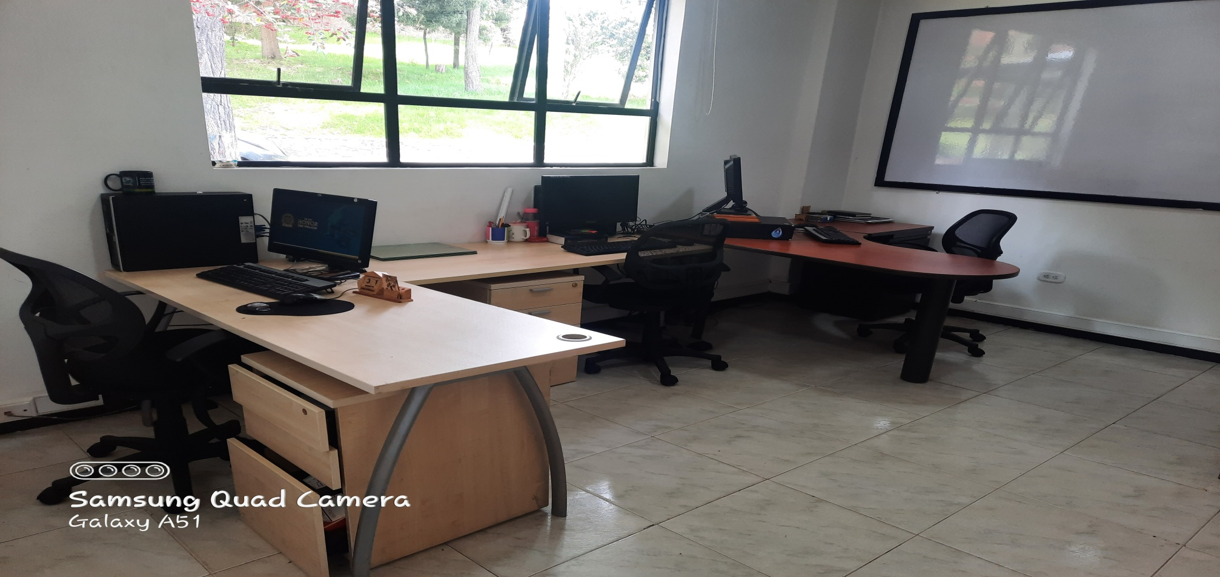
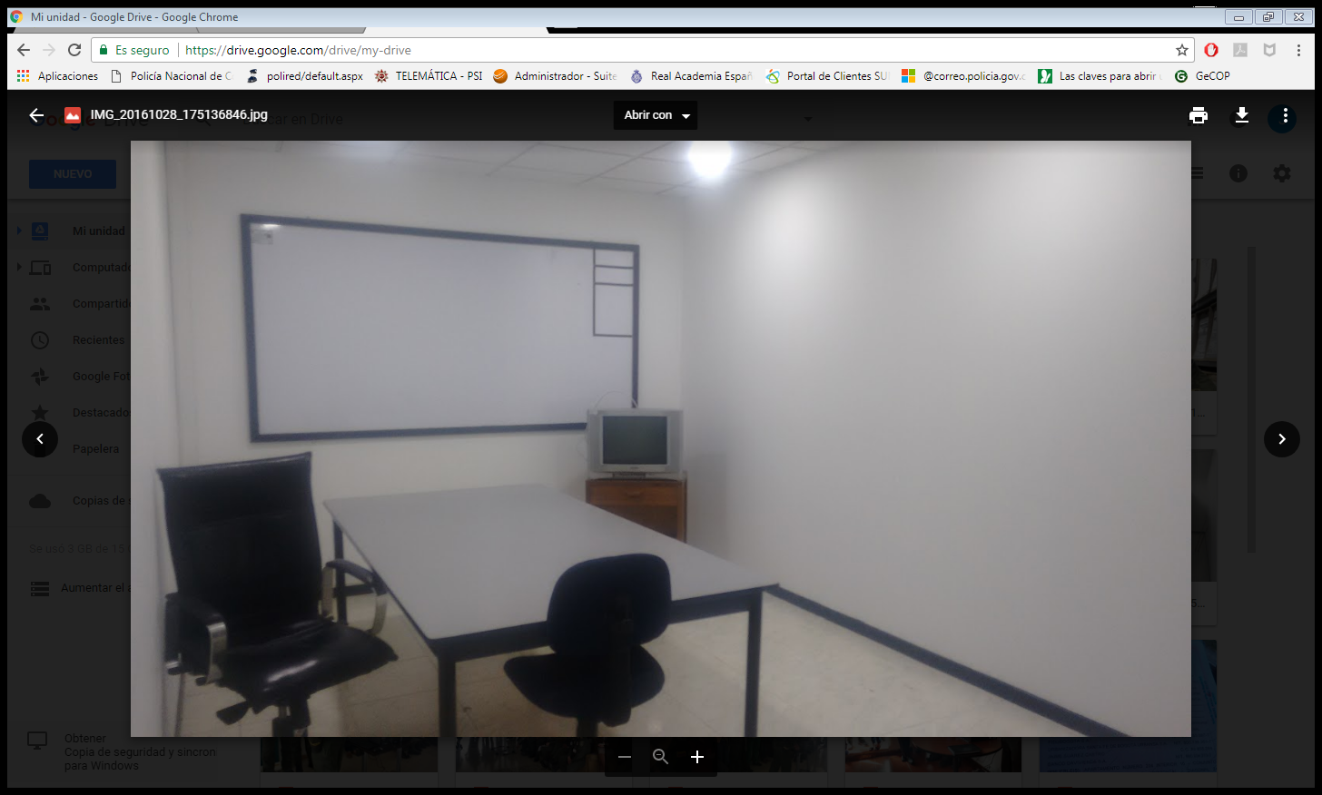
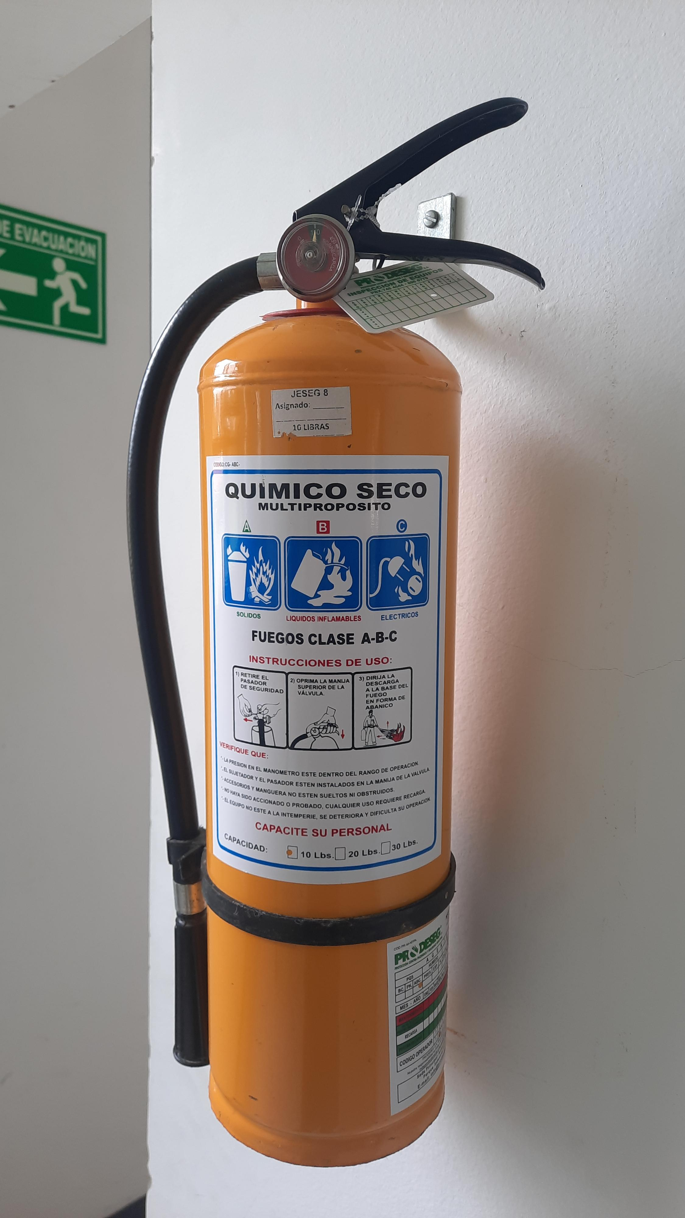

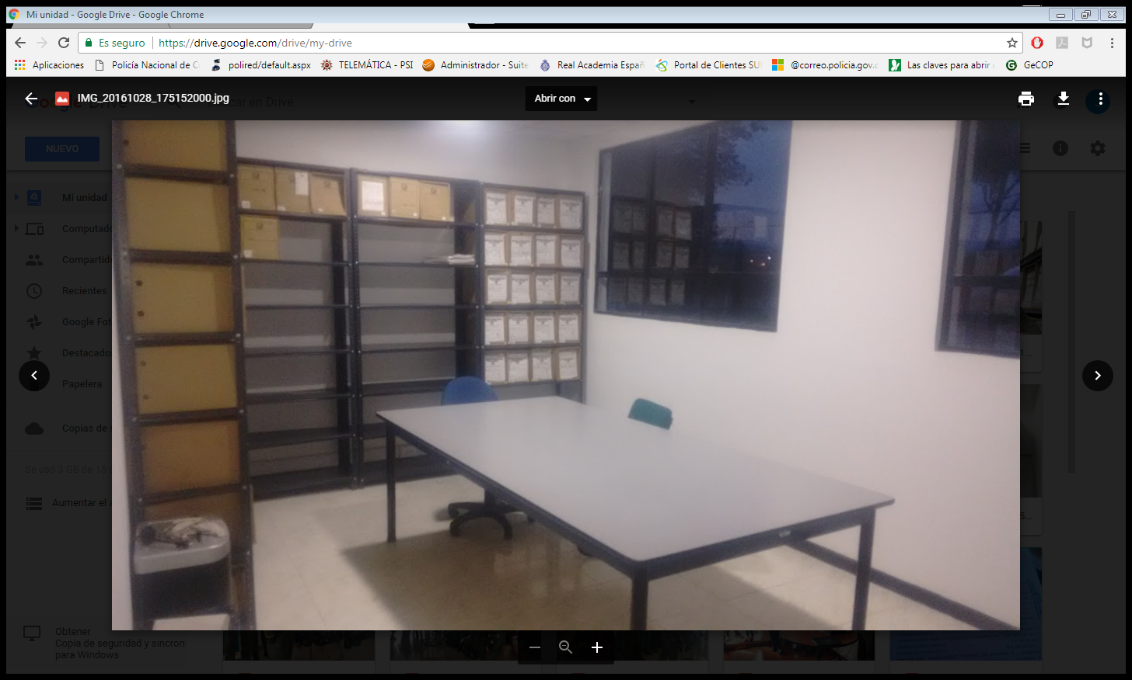
...
 |  |  |  |  |  | Escuela de Postgrados de Policia "Miguel Antonmio Lleras Pizarro" |  |  |  | DEPENDENCIA PRODUCTORA: |  |  |  | GESTIÓN DOUMENTAL
...
 |  |  |  |  | Cantidades de Unidades de Conservación Cajas |  | Cantidad Soporte Documental
 |  |  |  |  |  |  | Archivo Géstión | Papel (carpetas) | Análogo | Digital | Planos | Libros | Videos | Fotografías |  | Cintas |  | Microfilmes |  | Magnéticos y ópticos |  | Pergaminos
...
 |  | 2 | 1994 |  | 2124 |  | Archivo Central | Papel (carpetas) | Análogo | Digital | Planos | Libros | Videos | Fotografías |  | Cintas |  | Microfilmes |  | Magnéticos y ópticos |  | Pergaminos
 |  | 12 | 2018 |  |  |  |  | X |  |  |  | X
 |  |  |  |  |  |  |  |  |  | Digital | Planos | Libros | Videos | Fotografías |  | Cintas |  | Microfilmes |  | Magnéticos y ópticos |  | Pergaminos
...
B. Inspección y mantenimiento de sistemas de almacenamiento e instalaciones físicas |  |  |  |  |  | Archivo Central |  |  | Aceptación de oferta |  |  | Mediante aceptación de oferta No. 45-7-10039-21 del 20/08/2021 se esta realizando el mantenimiento del archivador rodante del deposito. |  |  | Semestral
C. Saneamiento ambiental: desinfección, desratización y desinsectación |  |  |  |  |  | Archivo Central |  |  | Orden de compra |  |  | Orden de compra No. 67963 del 26/04/2021 Servicio de aseo, cafetería y mantenimiento Institucional outsourcing seansin limitada |  |  | Semestral
D. Monitoreo y control de condiciones ambientales |  |  |  |  |  | Archivo Central |  |  | Reporte del termohigrómetro |  |  | Reportes de temperatura y humedad relativa que se toma del termohigrómetro y se diligencia el formato 1GD-FR-0015. |  |  | Semestral
E. Almacenamiento y re-almacenamiento |  |  |  |  |  | Archivo Central |  |  | Comunicación Oficial |  |  | Se realizó actividades correctivas de remplazo en algunas unidades de conservación, como cajas y carpetas que presentaban alto nivel de desgaste de las vigencias 2005 y 2006 |  |  | Semestral
F. Prevención de emergencias y atención de desastres. |  |  |  |  |  | Archivo Central |  |  | Plan de emergencia para el archivo |  |  | Actualizado con fecha 10 de junio 2021 |  |  | Semestral
PLAN DE CONSERVACIÓN PREVENTIVA
Programa |  |  |  |  |  | Clase de Archivo |  |  | Actividad |  |  | Evidencia |  |  | periodicidad |  |  |  |  | Observaciones
A. Preservación digitla a largo plazo |  |  |  |  |  | Archivo Central |  |  | No Aplica |  |  | No Aplica |  |  | No Aplica |  |  |  |  | No Aplica
EVIDENCIA FOTOGRÁFICA
SE DEBERÁ ANEXAR FOTOGRAFÍAS QUE DEN CUENTA DE LAS CONDICIONES DE ORGANIZACIÓN, ADMINISTRACIÓN, CUSTODIA Y CONSERVACIÓN DE LOS ACERVOS DOCUMENTALES
Plan de conservación de preventiva
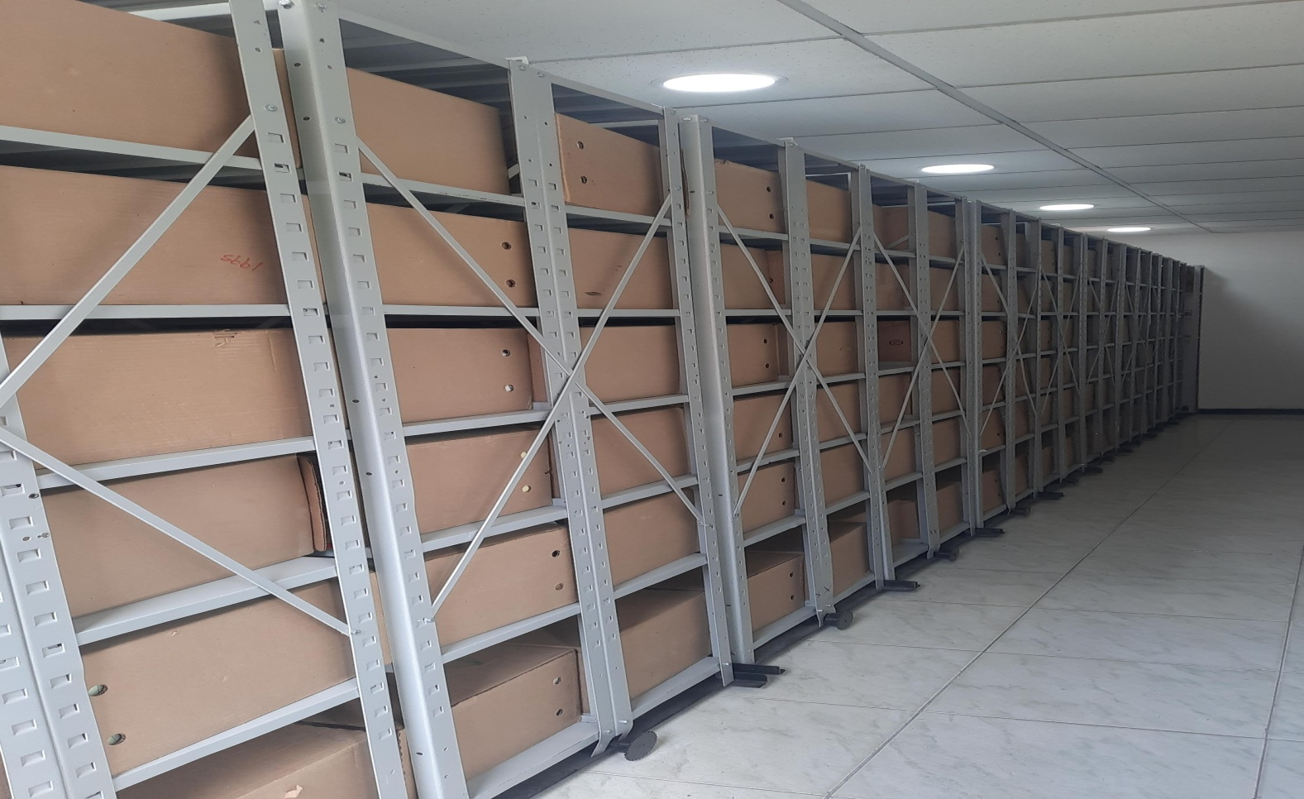
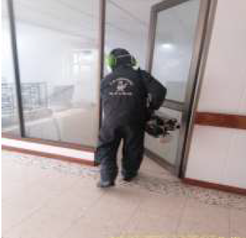
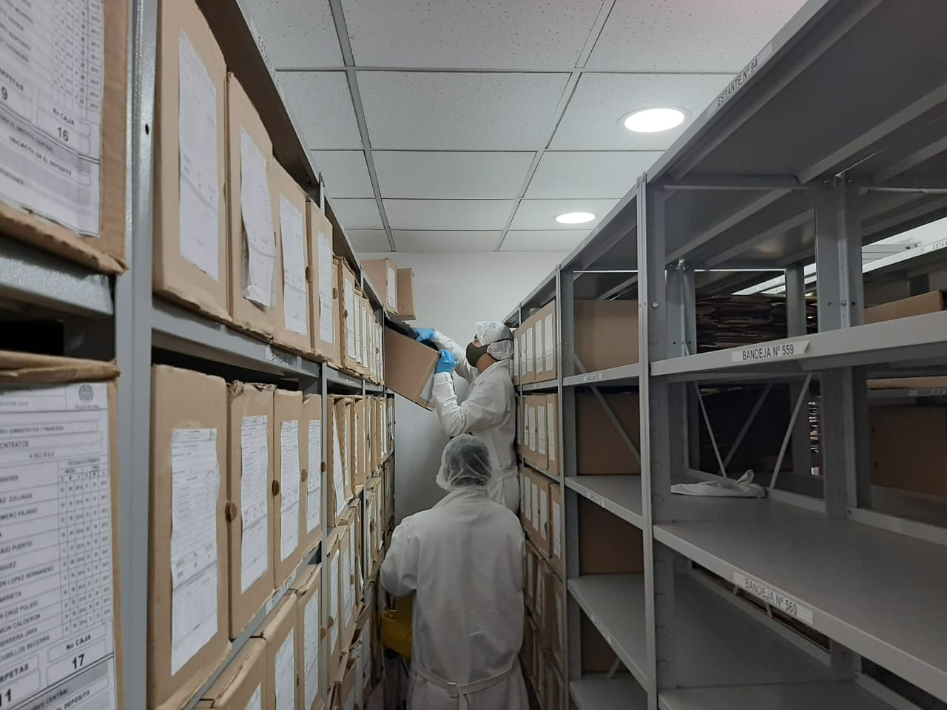
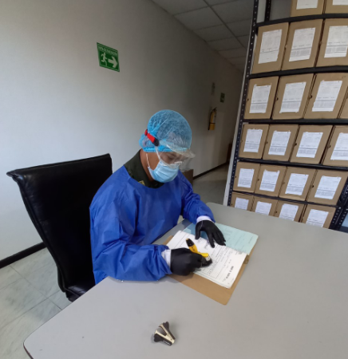

Fecha de Elaboración |  |  | 9 | 9 | 2021 |  | Fecha de Elaboración |  | 9 | 9 | 2021 |  |  |  | VISTO BUENO JEFE DE LA UNIDAD
Diagnostico Elaborado por: |  |  | Intendente YEISON PALOMINO GRISALES |  |  |  | Jefe Grupo de Gestión Documental |  | Intendente YEISON PALOMINO GRISALES |  |  |  |  |  | Comandante de Unidad |  | Coronel RUBBY SHIRLEY AGUILAR VILLANUEVA
 |  |  | Grado Nombres y Apellidos |  |  |  |  |  | Grado Nombres y Apellidos |  |  |  |  |  |  | Grado Nombres y Apellidos

Firma |  |  |  |  |  |  | Firma |  |  |  |  |  |  |  |  | Firma

INSTRUCCIONES PARA EL DILIGENCIAMIENTO
Para el correcto diligenciamiento del presente formato se tendrán en cuenta las siguientes instrucciones.
...

